Sheet1
سازمان ها و اجزای زنجیره

P2
S1
P4
S2
S1
D1
D2
S2
P1
P3
S2
M2
D2
S2
D2
P2
P4
S2
Column1 | c | R1 | R2 | D1 | D2 | Tsg | Bsg | Isg | p1 | p2 | s1 | s2 | s3
تامین محصول2به روش BTO
تامین محصول 2به روش BTO | 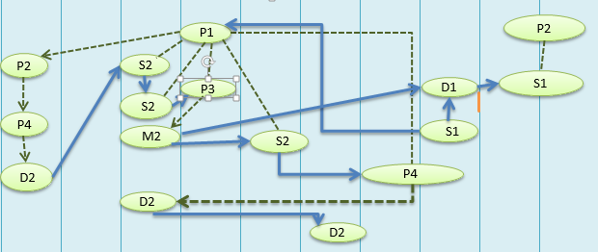
S2
D2
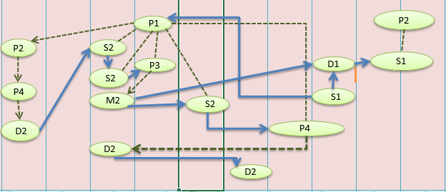 تامین محصول 3به روش BTO

